상품제안서
조롱박pp보틀 | 상품코드: F19131

 |  |  |  |  |  |  | 02-412-0044 | www.easy1.co.kr
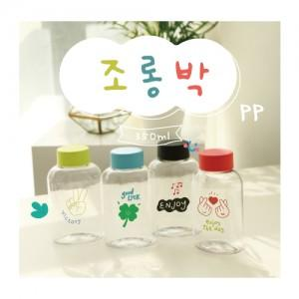

【상세/제작정보】 | 조롱박pp 350ml 귀여운 파스텔톤 4가지색상!

【인쇄/포장옵션】 | 실크 / 포장지포장

【공급단가】 | 수량 | 300~ | 500~ | 1,000~ | 3,000~ | 5,000~
*VAT별도 | 단가 | 2,430원 | 2,340원 | 2,250원 | 2,160원 | 2,100원

【상품 URL】 | https://dev.easy1.co.kr:443/src/goods_detail.php?gdno=19131

